jugador1mazo1
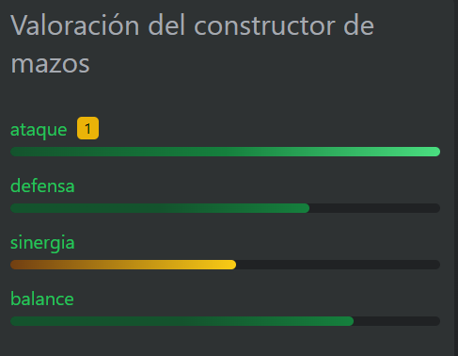
MAZO 1, JUGADOR 1
 | Ataque | Defensa | Sinergia | Balance | 20 | 40 | 60 | 80 | 100
 | 100 | 83 | 65 | 88

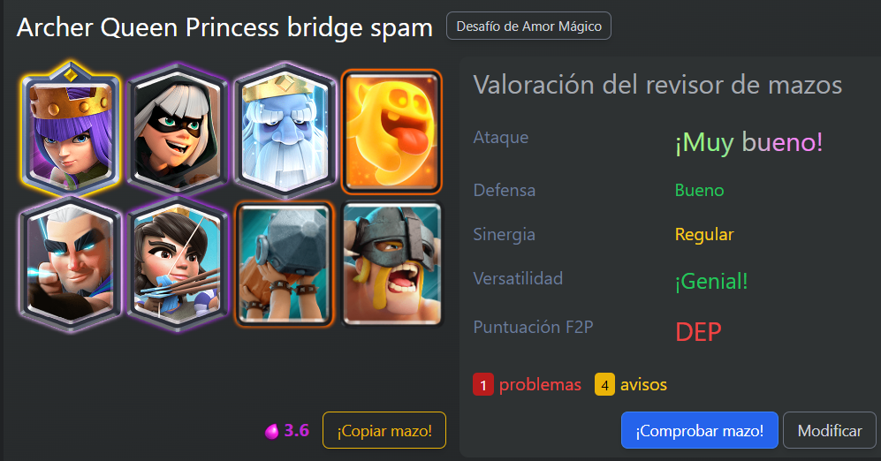
CARTAS | Puntos de vida | Daño
Reina Arquera | 1000 | 225
Bandida | 907 | 193
Fantasma Real | 1210 | 261
Espiritu Sanador | 231 | 110
Arquero Magico | 532 | 134
Princesa | 261 | 169
Ariete de batalla | 911 | 265
Barbaros de elite | 1341 | 284
Total | 6393 | 1641

Elixir promedio | 3.6

Las valoraciones del constructor de mazos se establecieron mediante una estimación; por otro lado, se estableció que se representa naranja para valores inferiores a 60, narnja para 60 y verde para valores superiores a 60.

jugador1mazo2
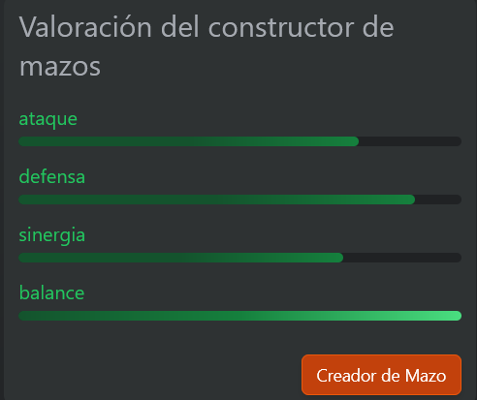
MAZO 1, JUGADOR 1
 | Ataque | Defensa | Sinergia | Balance | 20 | 40 | 60 | 80 | 100
 | 77 | 90 | 69 | 100

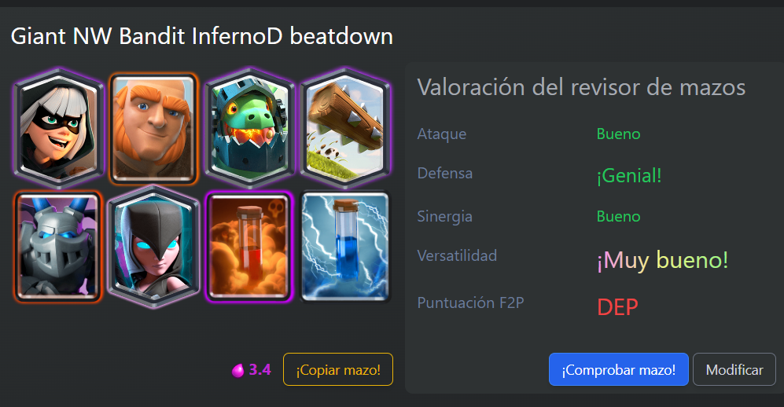
CARTAS | Puntos de vida | Daño
Bandida | 907 | 193
Gigante | 4091 | 254
Dragon Infernal | 1294 | 36
El Tronco | 290 | 58
Megaesbirro | 837 | 311
Bruja nocturna | 907 | 314
Veneno | 0 | 728
Descarga | 0 | 192
Total | 8326 | 2086

Elixir promedio | 3.4

Las valoraciones del constructor de mazos se establecieron mediante una estimación; por otro lado, se estableció que se representa naranja para valores inferiores a 60, narnja para 60 y verde para valores superiores a 60.

jugador2mazo1
MAZO 1 JUGADOR 2
 | Ataque | Defensa | Sinergia | Balance
 | 68 | 95 | 83 | 91 | 20 | 40 | 60 | 80 | 100
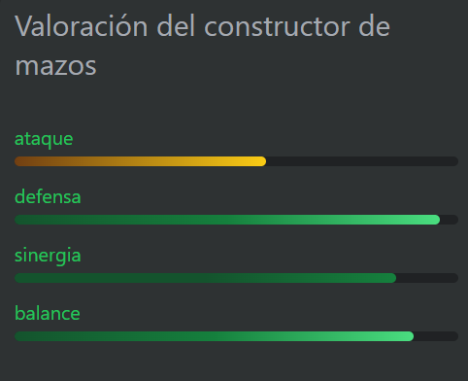

CARTAS | Puntos de vida | Daño
Globo | 1680 | 640
Hielo | 0 | 115
Mago de Hielo | 688 | 90
Leñador | 1282 | 242
Megaesbirro | 837 | 311
Tornado | 0 | 169
Valquiria | 1908 | 267
Descarga | 0 | 192
Total | 6395 | 2026

Elixir promedio | 3.5

Las valoraciones del constructor de mazos se establecieron mediante una estimación; por otro lado, se estableció que se representa naranja para valores inferiores a 60, narnja para 60 y verde para valores superiores a 60.

jugador2mazo2
MAZO 2, JUGADOR 2
 | Ataque | Defensa | Sinergia | Balance
 | 100 | 100 | 65 | 95 | 20 | 40 | 60 | 80 | 100
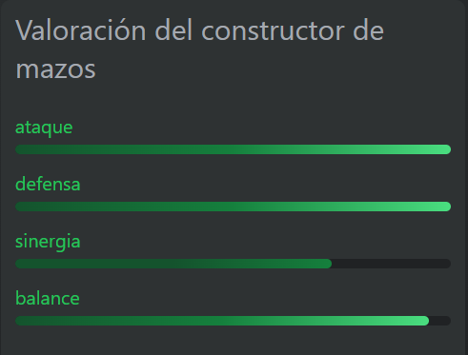

CARTAS | Puntos de vida | Daño
Reina Arquera | 1000 | 225
Bandida | 907 | 193
Espíritu eléctrico | 230 | 99
Fantasma real | 1210 | 261
Rayo | 0 | 1056
Megacaballero | 3993 | 268
Montacarneros | 1767 | 266
Bola de nieve | 0 | 192
Total | 9107 | 2560

Elixir promedio | 4

Las valoraciones del constructor de mazos se establecieron mediante una estimación; por otro lado, se estableció que se representa naranja para valores inferiores a 60, narnja para 60 y verde para valores superiores a 60.

Estrategias
PROPIEDADES IMPORTANTES SOBRE LAS CARTAS
-Puntos de vida: Esta propiedad evaluará la efectividad que la carta tiene a permancer en la batalla en cuanto a vida. Se consideró indispensable ya que durante la batalla es un aspecto importante al enviar al ataque la carta; considerando al enemigo que se le envía.
-Daño: Esta propiedad evaluará el daño que realiza la carta cuando se le envía al ataque al enemigo, es indispensable a tomar en cuenta ya que de eso depende mucho una victoria de una batalla al igual que los puntosde vida de las cartas.
¿SE EVALUARÁN TODAS LAS CARTAS O SE DESCARTARÁN ALGUNAS?
Sí, se evaluarán todas las cartas de los mazos; un parámetro importante que se estableció desde el principio es que cada mazo tiene al menos 5 cartas unicas (quiere decir que no se repiten en ningún otro mazo); al haber realizado la validación de los mazos escogidos por cada jugador sino quedan conformes con el resultado que se obutvo con el programa ellos dispondran a cambiar al menos 2 cartas (este ultimo parámetro lo establecimos nosotros; con respecto a la cantidad de cartas límite que se podrán cambiar).
El criterio que se tomará en cuenta es que el usuario no esté conforme con el resultado del programa o ya sea tenga la necesidad de cambiar alguna carta de su mazo (la opcion de cartas a cambiar será limitada, quiere decir que podrá cambiarla alguna otra carta. RECORDAR QUE EL UNICO QUE PUEDE CAMBIAR CARTAS ES EL JUGADOR PRINCIPAL.
VALIDACIONES EXTRAS QUE SE HARÁN
-Defensa: Esta propiedad evaluará cuán efectivo es el mazo para defenderse contra el ataque de enemigos. Es indispensable evaluar la defensa que el mazo tiene ya que es un punto importante a tomarse en cuenta durante la batalla.
-Sinergia: Esta propiedad evaluará que tan bien funcionan las cartas del mazo en conjunto durante alguna batalla, si bien se toma en cuenta un mazo es un como un equipo lo que es indispensable validad que tan buen trabajo en equipo se lleva a cabo.

METODOLOGIA
3
ESTRATEGIA PARA DETERMINAR GANADOR
Se evaluaron 3 etapas de la siguiente manera:
Si bien analizamos si un mazo ganaba al menos dos de las etapas iba a ser el ganador y si ganaba las 3 por supuesto que iba a ser ganador definitovo, por lo que por lógica el otro mazo habría ganado o solo una etapa o ninguna, iba ase el total perdedor.
Se planteó que por cada etapa que un mazo ganara iba a sumar un punto y se estableció la condición que si los puntos del mazo eran mayor a 1 definitivamente iba a ser el ganador.
La primer etapa consistió
Si la vida promedio del mazo 1 era menor al daño promedio del mazo 2 y la vida promedio del mazo 2 era menor al daño promedio del mazo 1, por lógica iba a ganar el mazo 1 ya que si bien analizamos el mazo 2 no se da a basto para vencer al mazo 1 ya que la vida del mazo 1 está por arriba que el daño que genera m2. En sentido contrario con las estadísticas, el vencedor sería el mazo 2.
La segunda etapa consistió
Si primeramente el daño promedio de m1 era mayor al daño promedio de m2 y la suma de sinergia y balance de m1 era mayor a la suma de sinergia y balance de m2, por supuesto m1 iba a ser el ganador, ya que en conclusión el m1 tiene estadísiticas que hacen vencer a m2. De manera inversa con las esta
La tercera etapa consistió
Si la vida promedio de m1 era mayor a la vida promedio de m2 y la suma de ataque y defensa de m1 era mayor a la suma de ataque y defensa de m2 el ganador de dicha etapa iba a ser el m1 por lo que con estadisticas a la inversa el ganador iba a ser m2. Para esta etapa se hizo esta validación ya que si las condiciones de vida de un mazo es mejor que la del otro y ataque más el defensivo es mas eficiente sobre el otro mazo, eso saca a un ganador. Ya que si se ataca de una manera eficiente y a la vez se defiende y no se permite el ataque en bastedades del rival se tiene el camino para ser el ganador.
.
1
Se creó una clase llamada carta donde se crearán las variables nombre de la carta, puntosvida y puntosdaño, para luego crear una clase interna llamada mazo y dentro de ella crear metodos publicos para calcular el daño y vida de cada mazo.
En esa misma clase se creó un metodo publico para cada carta (son 8 cartas por mazo).
Se crearon 4 objetos llamados mazo 1, 2, 3 y 4. para poder hacer los respectivos calculos de las estadisticas que iban a ser utiles posteriormente.
Como ya se tenian los valores de ataque, defensa, sinergia y balance por mazo, se crearon variables en el forms para cada estadisticas perteneciente a cada mazo.
2
Para validar el daño promedio de los mazos se crearon metodos públicos que designaban el daño promedio de cada mazo.
LUIS ANGEL
Para calcular el daño por mazo se validó LOS PUNTOS DE DAÑO POR MAZO DIVIDIDO 8 YA QUE SON 8 CARTAS POR MAZO LUEGO, ESO SE MULTIPLICABA POR EL COCIENTE DE LA DEFENSIVA Y EL ATAQUE, YA QUE PARA GENERAR DAÑO EFICIENTE AL OPONENTE ES INDISPENSABLE QUE NOS DEFENDAMOS DE LOS ATAQUES DE ELLOS.
CON RESPECTO a la vida LOS PUNTOS DE VIDA POR MAZO SE DIVIDIERON ENTRE 8 POR LAS 8 CARTAS DE CADA MAZO, LUEGO ESO SE MULTIPLICÓ POR LA SUMA DE LA SINERGIA Y EL BALANCE YA QUE PARA QUE EL MAZO TENGA UNA BUENA VIDA PROMEDIO ES INDISPENSABLE QUE LAS CARTAS FUNCIONES BIEN JUNTAS Y A LA VEZ SE TENGA UN BALANCE BUENO DE TODAS LAS ESTADISTICAS POR MAZO COMO LA SINERGIA, PUNTOS DAÑO, VIDA Y EL BALANCE POR SUPUESTO

